关系图
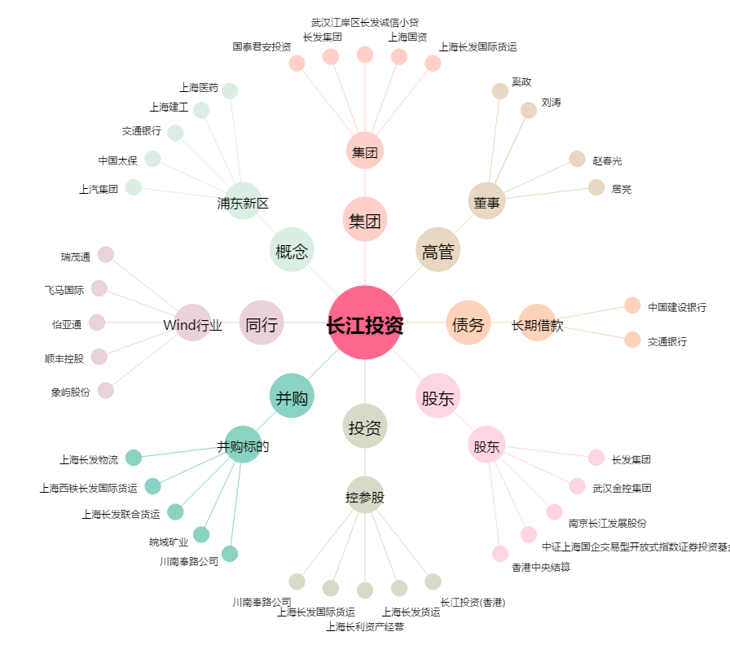
长江投资[600119.SH] - 关系概览图

